信用交易
融资融券市场交易数据统计(2025-09-24)

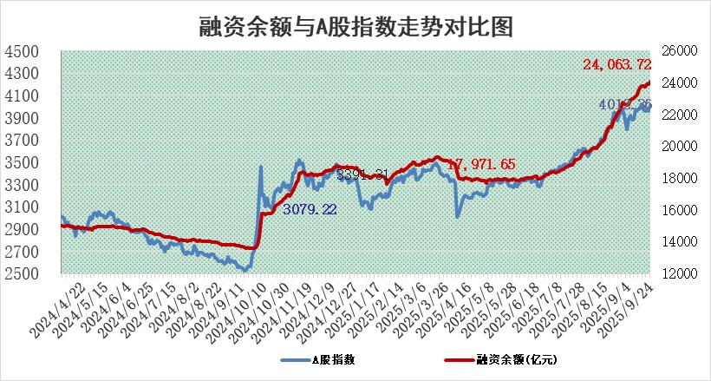
标的证券 | 融资融券余额（亿元） | 融资余额（亿元） | 融券余额（亿元） | 融资买入额（亿元） | 融资融券规模变化（亿元） | 融资余额增幅(‰) | 融券余额增幅(%)
统计数据 | 24,311.05 | 24,063.72 | 169.82 | 2,860.55 | 143.17 | 5.90 | 1.41

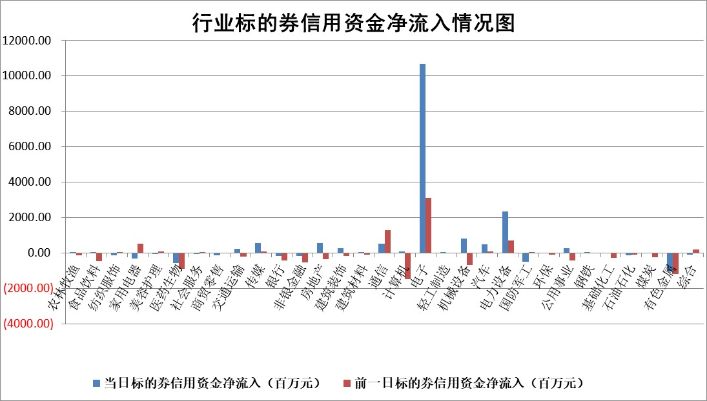

标的基金代码 | 标的基金简称 | 融资余额/市值(%) | 融资余额增幅(%) | 融资买入额/成交金额(%) | （融资余额净增额-融券余额净增额）/市值(‱) | 融券余额降幅(%) | ABS[（融资余额净增额-融券余额净增额）/市值净增额-1](%)
159902 | 华夏中小板ETF | 0.00 | 0.00 | 0.00 | 0.00 | 0.00 | 100.00
159915 | 易方达创业板ETF | 1.25 | -2.37 | 692030.32 | -2.96 | 4.91 | 101.46
159919 | 嘉实沪深300ETF | 0.49 | -0.13 | 0.95 | 0.01 | 6.70 | 99.99
159920 | 华夏恒生ETF | 25.42 | 0.03 | 11.24 | 1.02 | 41.65 | 99.38
159922 | 嘉实中证500ETF | 0.26 | -14.29 | 4.50 | -4.46 | -0.51 | 101.33
159925 | 南方沪深300ETF | 0.18 | 8.33 | 0.41 | 1.48 | 1.38 | 99.31
159928 | 消费ETF | 2.30 | -4.75 | 5.05 | -11.47 | -0.47 | 146.87
159934 | 易方达黄金ETF | 23.29 | -0.97 | 4.38 | -22.73 | 0.00 | 130.40
159939 | 全指信息技术ETF | 0.79 | -4.74 | 160.17 | -1.33 | 67.23 | 100.36
159940 | 全指金融地产ETF | 0.34 | 7.99 | 0.02 | 2.54 | 0.00 | 46.93
159995 | 半导体芯片ETF | 1.50 | 3.77 | 182.20 | 5.07 | -5.83 | 99.08
159997 | 天弘中证电子ETF | 1.02 | 27.11 | 7.43 | 21.71 | -3.61 | 94.47
159998 | 天弘中证计算机主题ETF | 0.86 | 13.85 | 0.58 | 10.50 | 0.00 | 96.62
510050 | 华夏上证50ETF | 1.39 | -0.66 | 36.31 | -1.27 | -5.21 | 105.33
510180 | 华安上证180ETF | 0.33 | -1.13 | 1.57 | -0.47 | -7.66 | 100.68
510880 | 华泰柏瑞红利ETF | 0.90 | 0.64 | 6.42 | 0.54 | -5.77 | 101.78
510900 | 易方达恒生H股ETF | 33.32 | -0.70 | 16.70 | -23.43 | 0.00 | 150.93
511010 | 5年期国债ETF | 14.68 | -5.50 | 0.10 | -85.42 | 0.00 | 152.00
511380 | 可转债及可交换债券ETF | 2.90 | 6.70 | 87.75 | 17.74 | -1.49 | 87.90
512000 | 全指证券ETF | 6.31 | 0.43 | 38.24 | 2.77 | 1.24 | 97.76
512010 | 沪深300医药卫生ETF | 2.14 | -2.07 | 30.35 | -4.53 | -0.26 | 120.35
512070 | 沪深300非银ETF | 3.68 | 11.11 | 766.22 | 36.79 | 1.05 | 80.38
512400 | 南方中证申万有色金属ETF | 2.26 | -3.52 | 1.99 | -8.34 | -1.65 | 76.11
512580 | 广发中证环保产业ETF | 0.50 | 13.87 | 0.19 | 6.15 | 0.00 | 98.36
512660 | 国泰中证军工ETF | 2.33 | 7.03 | 9.21 | 15.29 | -0.04 | 89.35
512800 | 华宝中证银行ETF | 6.18 | -2.29 | 5.64 | -14.19 | 1.47 | 110.63
512980 | 广发中证传媒ETF | 0.79 | -0.30 | 144.03 | -1.09 | -4.22 | 100.28
515030 | 华夏中证新能源汽车ETF | 0.93 | -2.10 | 1.18 | -2.58 | -5.44 | 100.99
515050 | 华夏中证5G通信主题ETF | 1.19 | 8.14 | 8.81 | 9.00 | 0.09 | 98.21
515070 | 华夏中证人工智能ETF | 1.80 | 7.86 | 25.64 | 13.09 | 0.00 | 95.86
标的股票比较指标 |  | 融资余额/流通A股市值(%) | 融资余额增幅(%) | 融资买入额/成交金额(%) | （融资余额净增额-融券余额净增额）/流通A股市值(‱) | 融券余额降幅(%) | ABS[（融资余额净增额-融券余额净增额）/流通A股市值净增额-1](%)
前十名标的个股 |  | 锦州港 | 京仪装备 | 民和股份 | 京泉华 | 硅宝科技 | 威尔高
 |  | 青岛中程 | 京泉华 | 华能国际 | 康强电子 | 神剑股份 | 国泰环保
 |  | 龙津药业 | 康强电子 | 通宝能源 | 中科蓝讯 | 中远通 | 司南导航
 |  | 玉龙股份 | 宏昌科技 | 福建水泥 | 容大感光 | 湘油泵 | 光大同创
 |  | 中航产融 | 绿岛风 | 亚华电子 | 长川科技 | 贝因美 | 中科蓝讯
 |  | 东方集团 | 大众公用 | 双元科技 | 联域股份 | 三湘印象 | 久祺股份
 |  | 东旭蓝天 | 长川科技 | 盛帮股份 | 大众公用 | 重庆路桥 | 金贵银业
 |  | 嘉寓股份 | 吉比特 | 恒星科技 | 威尔高 | 大连电瓷 | 龙溪股份
 |  | 大理药业 | 华峰测控 | 福建高速 | 苏奥传感 | 上海艾录 | 致尚科技
 |  | 卓朗科技 | 联域股份 | 中金辐照 | 亚华电子 | 亚玛顿 | 爱柯迪
后十名标的个股 |  | 创意信息 | 金钟股份 | 华软科技 | 国泰环保 | 天德钰 | 强瑞技术
 |  | 思科瑞 | 深水规院 | 品茗科技 | 三友联众 | 弘元绿能 | 世华科技
 |  | 复旦复华 | 国泰环保 | 联美控股 | 倍杰特 | 龙腾光电 | 天臣医疗
 |  | 绝味食品 | 深南电路 | 冠中生态 | 福赛科技 | 中金环境 | 润本股份
 |  | 中船应急 | 三星医疗 | 创意信息 | 剑桥科技 | 文峰股份 | 宝莫股份
 |  | 诺泰生物 | 倍杰特 | 思科瑞 | 英华特 | 芳源股份 | 同飞股份
 |  | 云内动力 | 湖南裕能 | 复旦复华 | 深水规院 | 四川成渝 | 松井股份
 |  | 未名医药 | 华宝新能 | 绝味食品 | 湖南裕能 | 晶丰明源 | 广安爱众
 |  | 天茂集团 | 福赛科技 | 中船应急 | 金钟股份 | 安阳钢铁 | 鼎泰高科
 |  | 任子行 | 法拉电子 | 诺泰生物 | 报喜鸟 | 概伦电子 | 德尔玛
说明：1.以上普通交易数据和信用交易数据皆以交易日收盘后数据为基准；2.上述标的证券总数据只计算标的证券市场总数据，不包括从标的证券中调出去标的证券数据，所以与交易所公布的总值略有不同； 3.上述行业采用申万一级行业分类；4.以上标的基金和标的个股中比较的6个指标值中：前5个（从左至右）为正向指标，值越大排名越靠前；第6个为逆向指标，值越小，排名越靠前；5.第6个指标中ABS[]表示求绝对值，其主要用于考量信用资金相对净流入对股价相对净变化的贡献程度；6.数据来源：wind，交易所。

 |  |  |  | 证券代码 | 新增融资余额 | 融资买入额 | 融资买入增幅前10
 |  | 1 | 西部建设 | 002302 | 80643953 | 177472374 | 41%
 |  | 2 | 天键股份 | 301383 | 27855096 | 56831811 | 39%
 |  | 3 | 井松智能 | 688251 | 7040854 | 13763946 | 27%
 |  | 4 | 国电电力 | 600795 | 116116226 | 151740647 | 23%
 |  | 5 | 华立科技 | 301011 | 9342856 | 31199107 | 23%
 |  | 6 | 捷邦科技 | 301326 | 9066090 | 22350547 | 22%
 |  | 7 | 海利尔 | 603639 | 19864834 | 35520613 | 20%
 |  | 8 | 华研精机 | 301138 | 7597460 | 13339451 | 16%
 |  | 9 | 鹏辉能源 | 300438 | 83773067 | 304558811 | 16%
 |  | 10 | 建科股份 | 301115 | 7106455 | 29879412 | 15%

